UKR_ENG
 | Проект підтримки громади: «Відкриття секції дитячого садка в Центрі комплексної реабілітації людей з інвалідністю« Вогник Надії» (Мар'їнська Військово-Цивільна Адміністрація)/ Community Support Project: «Opening of a daycare section in the Centre for Coprehensive Rehabilitation of People with Disability “Vognyk Nadii”» (Marinka's Military-Civil Administration)
 | Annex A - Specification of goods to RFQ / Додаток А - Специфікація товарів до RFQ
 | Kindly ask you to submit this form both in Excel and PDF formats / Будь ласка, обов'язково надавайте цю форму заповненою в форматах Excel та PDF
 | Title / Найменуваня | Unit / Од | Qty / Кіл-сть | Description of proposed Goods (picture if necessary) / Технічний опис товару пропозиції учасника (при необхідності фото для наочності) | EXW price, UAH, less VAT / Ціна EXW, грн, без ПДВ | Transport cost, UAH, less VAT / Вартість доставки, грн. без ПДВ | Total cost, UAH, less VAT / Загальна вартість, грн, без ПДВ
 | Коридор/Corridor
1 | Розбирання підлог з лінолеуму та плінтусів/ Disassembly of linoleum floors and plinths | m2/m | 37.9/52
2 | Улаштування цементної стяжки(армованою зварною сіткою 2мм) товщиною 40-50 мм по бетоннiй основi, M100/ Arrangement of a cement coupler (reinforced welded grid of 2 mm) 40-50 mm thick on a concrete basis, M100 | m2 | 37.9
3 | Пробивання пройомів в стінах/Punching openings in the walls | m2 | 2
4 | Демонтаж металопластикових двірних коробок,знiмання полотен/ Dismantling of metal-plastic yard boxes, removal of cloths | m2 | 10.08
5 | Заповнення дверних прорiзiв готовими дверними блоками площею до 2 м2 з металопластику у кам'яних стiнах,Двері металопластикові(4-камерні, 80мм, поворотне відкривання)-3,4м2 , Дюбель 100х10-16шт;піна монтажна(за індивідуальними замірами)/ Filling of doorways with ready door blocks up to 2 m2 from metalplastic in stone walls, Doors metalplastic (4-chamber, 80 mm, rotary opening) -3,4m2, the Expansion bolt shield of 100х10-16 pieces; foam assembly (according to individual measurements) | m2 | 12.08
6 | Улаштування каркасу підвісних стель типу Армстронг/ Arrangement of a framework of false ceilings like Armstrong | m2 | 37.9
7 | Укладання плит стельових в каркас (600х600 мм)/ Laying of ceiling plates in a framework (600х600 mm) | m2 | 37.9
8 | Улаштування покриттів з лінолеуму ПВХ (офісний-напівкомерційний,стиранність від 10 до 15 г/m2, товщ від 3.5 мм)/ Arrangement of coverings from PVC linoleum (office-semi-commercial, abrasion from 10 to 15 g / m2, thicknesses from 3.5 mm) | m2 | 37.9
9 | Улаштування плiнтусiв ПВХ,58х23 мм с мякою кромкою/ Arrangement of PVC plinths, 58х23 mm with a soft edge | m | 52
10 | Ремонт штукатурки поверхонь/ Repair of plaster wall surfaces | m2 | 7
11 | Шпаклювання стiн і укосів стартовою та фінішною шпаклiвкою "Ветонiт"(або аналог)/ Spackling of walls and slopes with starting and finishing putty "Vetonit" (or analog) | m2 | 156.4
12 | Полiпшене фарбування полiвiнiлацетатними водоемульсiйними сумiшами стiн по збiрних конструкцiях, пiдготовлених пiд фарбування(колір за узгодженням)/ Improved painting with polyvinyl acetate water-emulsion mixtures of walls on prefabricated structures prepared for painting (color by agreement) | m2 | 156.4
13 | Покраска радіаторів (масляними составами)/ Painting of radiators (oil compositions) | m2 | 14.2
14 | Прокладання проводів в гофрі (3х1.5 мм, мідь)/ Laying of wires in a corrugation (3х1.5 mm, copper) | m | 35
15 | Установка розподільних коробок 100х100/ Installation of junction boxes 100х100 | шт | 8
16 | Монтаж світильників для люмінісцентних ламп,600х600 мм/ Installation of fixtures for fluorescent lamps, 600х600 mm | шт | 8
17 | Установлення вимикачiв утопленого типу при схованiй проводцi, 1 та 2-клавiшних(колір за узгодженням)/ Installation of recessed type switches with hidden wiring, 1 and 2-key (color by agreement) | шт/pcs | 2
18 | Установлення штепсельних розеток утопленого типу при схованiй проводцi(колір за узгодженням)/ Installation of plug sockets of the sunken type at the hidden conducting (color by coordination) | шт/pcs | 2
 | Кімната медсестри/Nurse's room
19 | Розбирання підлог з лінолеуму та плінтусів/ Disassembly of linoleum floors and plinths | м2/m | 9/12.8
20 | Улаштування цементної стяжки(армованою зварною сіткою 2мм) товщиною 40-50 мм по бетоннiй основi, M100/ Arrangement of a cement coupler (reinforced welded grid of 2 mm) 40-50 mm thick on a concrete basis, M100 | m2 | 9.00
21 | Улаштування каркасу підвісних стель типу Армстронг/ Arrangement of a framework of false ceilings like Armstrong | m2 | 9.00
22 | Укладання плит стельових в каркас (600х600 мм)/ Laying of ceiling plates in a framework (600х600 mm) | m2 | 9.00
23 | Улаштування покриттів з лінолеуму ПВХ (офісний-напівкомерційний,стиранність від 10 до 15 г/m2, товщ від 3.5 мм)/ Arrangement of coverings from PVC linoleum (office-semi-commercial, abrasion from 10 to 15 g / m2, thicknesses from 3.5 mm) | m2 | 9.00
24 | Улаштування плiнтусiв ПВХ,58х23 мм с мякою кромкою/ Arrangement of PVC plinths, 58х23 mm with a soft edge | m | 12.80
25 | Ремонт штукатурки поверхонь/ Repair of plaster wall surfaces | m2 | 1.50
26 | Шпаклювання стiн і укосів стартовою та фінішною шпаклiвкою "Ветонiт"(або аналог)/ Spackling of walls and slopes with starting and finishing putty "Vetonit" (or analog) | m2 | 35.00
27 | Полiпшене фарбування полiвiнiлацетатними водоемульсiйними сумiшами стiн по збiрних конструкцiях, пiдготовлених пiд фарбування(колір за узгодженням)/ Improved painting with polyvinyl acetate water-emulsion mixtures of walls on prefabricated structures prepared for painting (color by agreement) | m2 | 35.00
28 | Покраска радіаторів (масляними составами)/ Painting of radiators (oil compositions) | m2 | 2.10
29 | Прокладання проводів в гофрі (3х1.5 мм, мідь)/ Laying of wires in a corrugation (3х1.5 mm, copper) | m | 25.00
30 | Монтаж світильників для люмінісцентних ламп,600х600 мм/ Installation of fixtures for fluorescent lamps, 600х600 mm | шт/pcs | 1.00
31 | Установлення вимикачiв утопленого типу при схованiй проводцi, 1 та 2-клавiшних(колір за узгодженням)/ Installation of recessed type switches with hidden wiring, 1 and 2-key (color by agreement) | шт/pcs | 1.00
32 | Установлення штепсельних розеток утопленого типу при схованiй проводцi(колір за узгодженням)/ Installation of plug sockets of the sunken type at the hidden conducting (color by coordination) | c | 2.00
 | Кімната для їжи/ Dining room
33 | Ремонт штукатурки поверхонь/ Repair of plaster wall surfaces | m2 | 7
34 | Шпаклювання стiн і укосів стартовою та фінішною шпаклiвкою "Ветонiт"(або аналог)/ Spackling of walls and slopes with starting and finishing putty "Vetonit" (or analog) | m2 | 12
35 | Полiпшене фарбування полiвiнiлацетатними водоемульсiйними сумiшами стiн по збiрних конструкцiях, пiдготовлених пiд фарбування(колір за узгодженням)/ Improved painting with polyvinyl acetate water-emulsion mixtures of walls on prefabricated structures prepared for painting (color by agreement) | m2 | 42
36 | Улаштування каркасу підвісних стель типу Армстронг/ Arrangement of a framework of false ceilings like Armstrong | m2 | 44.6
37 | Укладання плит стельових в каркас (600х600 мм)/ Laying of ceiling plates in a framework (600х600 mm) | m2 | 44.6
38 | Покраска радіаторів (масляними составами)/ Painting of radiators (oil compositions) | m2 | 14.5
39 | Монтаж світильників для люмінісцентних ламп,600х600 мм/ Installation of fixtures for fluorescent lamps, 600х600 mm | шт/pcs | 5
40 | Прокладання проводів в гофрі (3х1.5 мм, мідь)/ Laying of wires in a corrugation (3х1.5 mm, copper) | m | 26
41 | Прокладання проводів в гофрі (3х2.5 мм, мідь)/ Laying of wires in a corrugation (3х2.5 mm, copper) | m | 24
42 | Установлення вимикачiв утопленого типу при схованiй проводцi, 1 та 2-клавiшних(колір за узгодженням)/ Installation of recessed type switches with hidden wiring, 1 and 2-key (color by agreement) | шт/pcs | 2
43 | Установлення штепсельних розеток утопленого типу при схованiй проводцi(колір за узгодженням)/ Installation of plug sockets of the sunken type at the hidden conducting (color by coordination) | шт/pcs | 2
44 | Встановлення умивальників з підведенням горячої та холодної води, 600мм, тюльпан/ Installation of washbasins with hot and cold water supply, 600 mm, tulip | шт/pcs | 1
45 | Встановлення кранів/ Installation of cranes | шт/pcs | 2
46 | Встановлення мийки з підведенням горячої та холодної води, 600мм, н/ж/ Installation of a sink with supply of hot and cold water, 600 mm, n / zh | шт/pcs | 1
47 | Встановлення водонагрівачів ємкістних . 80л, мокрий тен/ Installation of capacitive water heaters. 80l, wet complexion | шт/pcs | 1.00 |  |  | -
 | Кімнати для гри та відпочинку/ Rooms for games and rest
48 | Розбирання підлог з лінолеуму та плінтусів/ Disassembly of linoleum floors and plinths | м2/m | 99/61
49 | Улаштування цементної стяжки(армованою зварною сіткою 2мм) товщиною 40-50 мм по бетоннiй основi, M100/ Arrangement of a cement coupler (reinforced welded grid of 2 mm) 40-50 mm thick on a concrete basis, M100 | m2 | 99
50 | Улаштування покриттів з лінолеуму ПВХ (офісний-напівкомерційний,стиранність від 10 до 15 г/m2, товщ від 3.5 мм)/ Arrangement of coverings from PVC linoleum (office-semi-commercial, abrasion from 10 to 15 g / m2, thicknesses from 3.5 mm) | m2 | 99
51 | Улаштування плiнтусiв ПВХ,58х23 мм с мякою кромкою/ Arrangement of PVC plinths, 58х23 mm with a soft edge | m | 61
52 | Шпаклювання стiн і укосів стартовою та фінішною шпаклiвкою "Ветонiт"(або аналог)/ Spackling of walls and slopes with starting and finishing putty "Vetonit" (or analog) | m2 | 25
53 | Полiпшене фарбування полiвiнiлацетатними водоемульсiйними сумiшами стiн по збiрних конструкцiях, пiдготовлених пiд фарбування(колір за узгодженням)/ Improved painting with polyvinyl acetate water-emulsion mixtures of walls on prefabricated structures prepared for painting (color by agreement) | m2 | 170
54 | Демонтаж металопластикових двірних коробок,знiмання полотен/Dismantling of metal-plastic yard boxes, removal of cloths | m2 | 3.96
55 | Заповнення дверних прорiзiв готовими дверними блоками площею до 2 м2 з металопластику у кам'яних стiнах,Двері металопластикові(4-камерні, 80мм, поворотне відкривання)-3,4м2 , Дюбель 100х10-16шт;піна монтажна(за індивідуальними замірами)/ Filling of doorways with ready door blocks up to 2 m2 from metalplastic in stone walls, Doors metalplastic (4-chamber, 80 mm, rotary opening) -3,4m2, the Expansion bolt shield of 100х10-16 pieces; foam assembly (according to individual measurements) | m2 | 3.96
56 | Демонтаж плит стельових (600х600 мм)/ Dismantling of ceiling plates (600х600 mm) | шт/pcs | 14
57 | Укладання плит стельових в каркас (600х600 мм)/ Laying of ceiling plates in a framework (600х600 mm) | шт/pcs | 14
58 | Демонтаж та монтаж пластикових вентрешіток (400х400 мм) / Dismantling and installation of plastic vents (400x400 mm) | шт/pcs | 3
59 | Монтаж світильників для люмінісцентних ламп,600х600 мм/ Installation of fixtures for fluorescent lamps, 600х600 mm | шт/pcs | 4
60 | Установлення вимикачiв утопленого типу при схованiй проводцi, 1 та 2-клавiшних(колір за узгодженням)/ Installation of recessed type switches with hidden wiring, 1 and 2-key (color by agreement) | шт/pcs | 3
61 | Установлення штепсельних розеток утопленого типу при схованiй проводцi(колір за узгодженням)/ Installation of plug sockets of the sunken type at the hidden conducting (color by coordination) | шт/pcs | 2
62 | Покраска радіаторів (масляними составами)/ Painting of radiators (oil compositions) | m2 | 15.6
 | Санітарні кімнати (1 шт+ 1 інк)/ Sanitary rooms (1 pcs+1 dis.p.)
63 | Демонтаж керамічної плітки полу/ Dismantling of ceramic floor tiles | m2 | 2.5
64 | Демонтаж керамічної плітки на стінах/ Dismantling of ceramic gossip on the walls | m2 | 13.5
65 | Демонтаж унітазу/ Disassembly of the toilet | шт/pcs | 1
66 | Демонтаж каналізаційних труб 50,100 мм/ Dismantling of sewer pipes of 50,100 mm | m | 4
67 | Улаштування обшивки стiн та укосів гiпсокартонними плитами 12.5 мм [вологостійкими] на клею/ Arrangement of cladding of walls and slopes with gypsum plasterboards of 12.5 mm [moisture resistant] on glue | m2 | 2.7
68 | Заповнення дверних прорiзiв готовими дверними блоками площею до 2 м2 з металопластику у кам'яних стiнах,Двері металопластикові(4-камерні, 80мм, поворотне відкривання)-3,4м2 , Дюбель 100х10-16шт;піна монтажна(за індивідуальними замірами)/ Filling of doorways with ready door blocks up to 2 m2 from metalplastic in stone walls, Doors metalplastic (4-chamber, 80 mm, rotary opening) -3,4m2, the Expansion bolt shield of 100х10-16 pieces; foam assembly (according to individual measurements) | m2 | 1.9
69 | Прокладання проводів в гофрі (3х2.5 мм, мідь)/ Laying of wires in a corrugation (3х2.5 mm, copper) | m | 25
70 | Установлення вимикачiв утопленого типу при схованiй проводцi, 1 та 2-клавiшних(колір за узгодженням)/ Installation of recessed type switches with hidden wiring, 1 and 2-key (color by agreement) | шт/pcs | 2
71 | Установлення штепсельних розеток утопленого типу при схованiй проводцi(колір за узгодженням)/ Installation of plug sockets of the sunken type at the hidden conducting (color by coordination) | шт/pcs | 2
72 | Монтаж світильників для люмінісцентних ламп,600х600 мм/ Installation of fixtures for fluorescent lamps, 600х600 mm | шт/pcs | 2
73 | Улаштування обшивки стель гiпсокартонними плитами 9 мм [вологостійкими] на клею/ Arrangement of cladding of сeiling with gypsum plasterboards of 9 mm [moisture resistant] on glue | m2 | 2.5
74 | Ремонт штукатурки та облицювання поверхонь стін керамичніми плітками/ Repair of plaster and facing of wall surfaces with ceramic gossips | m2 | 26
75 | Полiпшене фарбування полiвiнiлацетатними водоемульсiйними сумiшами стiн по збiрних конструкцiях, пiдготовлених пiд фарбування(колір за узгодженням)/ Improved painting with polyvinyl acetate water-emulsion mixtures of walls on prefabricated structures prepared for painting (color by agreement) | m2 | 27
76 | Полiпшене фарбування полiвiнiлацетатними водоемульсiйними сумiшами стiн по збiрних конструкцiях, пiдготовлених пiд фарбування(колір за узгодженням)/ Improved painting with polyvinyl acetate water-emulsion mixtures of walls on prefabricated structures prepared for painting (color by agreement) | m2 | 17.5
77 | Покраска радіаторів (масляними составами)/ Painting of radiators (oil compositions) | m2 | 5.2
78 | Встановлення умивальників з підведенням горячої та холодної води, 600мм, тюльпан/ Installation of washbasins with hot and cold water supply, 600 mm, tulip | шт/pcs | 3
79 | Облицювання підлог керамичніми плітками/ Facing of floors surfaces with ceramic gossips | m2 | 2.5
80 | Встановлення водонагрівачів ємкістних . 50л, мокрий тен/ Installation of capacitive water heaters. 50l, wet complexion | шт/pcs | 2
81 | Встановлення змішучів/ Installing faucets | шт/pcs | 4
82 | Встановлення унітазів-компакт/installation of toilet bowls-compact | шт/pcs | 2
83 | Установка душового піддону 800 х 800/ Installation of a shower tray 800 x 800 | шт/pcs | 2
84 | Навантаження та перевезення сміття/ Loading and transportation of garbage | тн/ t | 10.00
85 | Доставка працівників, матеріалів та обладнання/ Delivery of workers, materials and equipment | розрахунок/ calculation/
 | Обладнання/ Equipment
86 | Bed with a grid, backs of a chipboard (I) - the size is 1900 * 800 mm, Ліжко із сіткою, спинки ДСП (І) - розмір 1900*800 мм | шт/pcs | 10 | 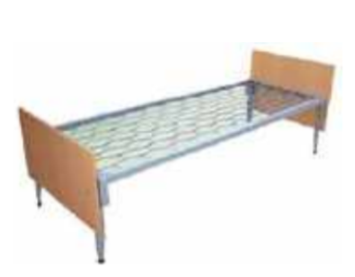
87 | Mobile modular table "Triangle" 60, adjustable in height, 697 * 618 * Nmm, age group №4-6, chipboard frame: color green water and lemon (P) 80511, Стіл мобільний модульний «Трикутник» 60, регульований по висоті, 697*618*Нмм, зростова група №4-6, каркас ДСП: колір зелена вода та лимон (П) 80511 | шт/pcs | 8 | 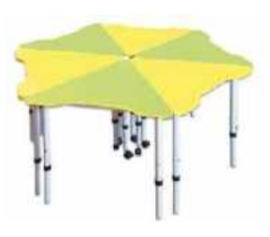
88 | Chair student with variable height, age group №4-6- (P) 80383 -H-380 * 420 * 460 mm, Стілець учнівський зі змінно висотою, зростова група №4-6- (П)80383 -Н-380*420*460 мм | шт/pcs | 8 | 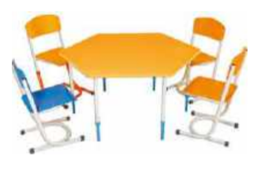
89 | Student table 1-seater with a shelf, adjustable in height, 700 * 500 * 760 mm and a T-shaped chair, adjustable in height 380/350 * 460 mm - (G) 90159, (G) 90292, Стіл учнівський 1- місний з полицею, регулюємий по висоті, 700*500*760 мм та стілець Т-подібний, регулюємий по висоті 380/350*460 мм – (Г) 90159, (Г) 90292 | шт/pcs | 6 | 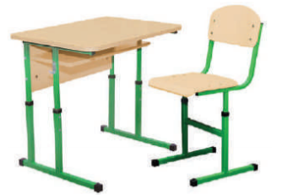
90 | Wall for didactic materials - (TM) SDM-58 the size is 3600 * 350 * 2050 mm, Стінка для дидактичних матеріалів – (ТМ) СДМ-58 розмір 3600*350*2050 мм | шт/pcs | 1 | 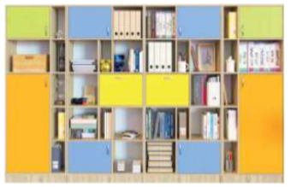
91 | Пуф Ромб – (Де) розмір 1220*620*430 мм/ Pouf Rhombus - (De) size 1220 * 620 * 430 mm, | шт/pcs | 2 | 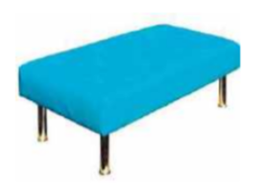
92 | Sofa double Tetra Suite - (De) the size is 1560 * 680 * 750 mm, Диван двомісний Тетра Люкс – (Де) розмір 1560*680*750 мм | шт/pcs | 1 | 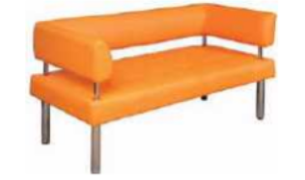
93 | Case for clothes with an oval bar of 2 doors (G) 0637 the size is 802 * 519 * 1816 mm, Шафа для одягу з овальною штангою 2-х дверна – (Г) 0637 розмір 802*519*1816 мм | шт/pcs | 2 | 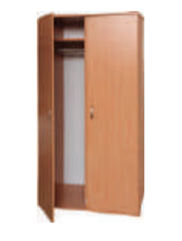
94 | The lower section - (P) 80475 the size is 850 * 432 * 1004 mm,Секція нижня – (П) 80475 розмір 850*432*1004 мм | шт/pcs | 1 | 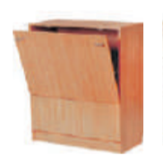
95 | Set - table and 4 chairs for the dining room - (M) 321, (M) 334, Комплект - стіл та 4 стільця для їдальні – (М) 321,(М) 334 | шт/pcs | 4 | 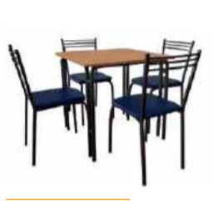
96 | Table production with a bathroom washing (C) stainless steel the size is 1000 * 700 * 850 mm, Стіл виробничий з ванною мийною (С) нержавіюча сталь розмір 1000*700*850 мм | шт/pcs | 1
97 | комплект постільної білизни розмір 1500 x 1220 мм / Bedding set size 1500 x2200 mm | шт/pcs | 20
98 | матрац безпружинний (B) favorite размер 1900 x 800 мм/the mattress springless (B) favorite the size is 1900 x 800 mm | шт/pcs | 10 | 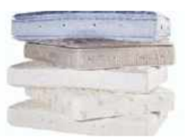
99 | подушка перо розмір 400 x 600 мм/feather pillow size 400 x 600 mm | шт/pcs | 10
100 | ковдра вовна розмір 1400 x 2000 мm/wool blanket size 1400 x 2000 mm | шт/pcs | 10
101 | покривало гобелен розмір 1550 x 2150мм/cover tapestry size 1550 x 2150mm | шт/pcs | 10
102 | килимові доріжки 3 штуки: розміром ширина 12 м довжина 5 м ширина 18 м довжина 8 см ширина 1 метр довжина 3 метра/carpets 3 pieces: size width 12 m length 5 m width 18 m length 8 cm width 1 meter length 3 meters | m | 23.4
103 | рушник махровий розмір 500 x 700 мм/towel terry size 500 x 700 mm | шт/pcs | 20
104 | чайник електричний об'єм 17 л/ kettle electric volume 17 l | шт/pcs | 1
105 | мікрохвильова піч об'єм камери 200 л 5 рівнів потужності/ microwave oven chamber volume 200 l 5 power levels | шт/pcs | 1
106 | холодильник клас А +, загальний об'єм 200 л, дві камери/ refrigerator class A +, total volume 200 l, two chambers | шт/pcs | 1
107 | термоси для страв з широким горлом об'ємом 3, 5, 7 літрів/ thermoses for dishes with a wide throat, volume of 3, 5, 7 liters | шт/pcs | 3

 | * Увага! Весь перелік вказаний з урахуванням вартості всього циклу використання матеріалів та робіт (а саме: демонтаж, монтаж, прибирання і видалення будівельного сміття); документація, погодження з відповідними органами влади і введення в експлуатацію проекту.

 | ** Усі структурні та технічні питання, використовуючи матеріали, слід заздалегідь узгодити з технічним персоналом УВКБ ООН.

 | П.І.Б., посада та підпис представника підприємства ______________________________________________________________

 | Печатка підприємства

 | Дата

 | Після заповнення прохання подати цей документ у форматі PDF і в Excel.

